1단계
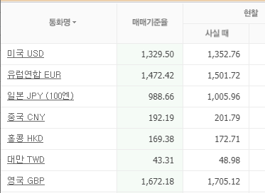
오늘의 통화별 환율 데이터 테이블 설계
DB 이름 | naver_db
테이블명 | exchange_rate
항목 | 컬럼명 | 컬럼명 설명 | 데이터 속성 | Not Null | 비고
통화ID | exc_id | exchange id | char(3) | Y | Primary key
통화명 | exc_name | exchange name | varchar(20) | Y
매매기준율 | trade_rate | trading rate | float, unsigned | Y
현찰로 살때 | cach_buy | chach buy | float, unsigned | Y
입력 날짜 | reg_date | registor date | varchar(20) | Y

 |  |  |  |  |  | 작업 내용 정리
테블에 데이터 들어간 형태는 |  |  |  |  |  | 1 | 데이터 수집 완료
exc_id | exc_name | trade_rate | cach_buy | reg_date |  | 2 | DB 생성(sql)
USD | 미국 USD | 1329.5 | 1352.76 | 2023-05-04 14:10:20 |  | 3 | 테이블 생성
 |  |  |  |  |  | 4 | python 코드로 데이터 입력하기

 |  |  |  |  |  | 개발잘 계정 | 만든 계정으로

